Hoja1
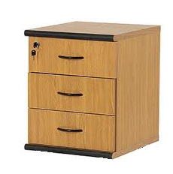

TRAZABILIDAD DE BIENES DE USO

Hoja2
TRAZABILIDAD DE BIENES DE USO

TRAZABILIDAD DE BIENES DE USO

Hoja3


